Лист1
 | x1 | x2 | x3 | x4 | x5 | Y | 10 | 11 | 20 | 21 | 30 | 31 | 40 | 41 | 50 | 51 | 60 | 61 | 70 | 71 | 80 | 81 | 90 | 91
0 | 0 | 0 | 0 | 0 | 0 | 1 | 1 |  | 1 |  | 1 | 1 | 1 | 1 | 1 |  | 1 |  | 1 | 1 | 1 |  |  | 1
1 | 1 | 0 | 0 | 0 | 0 | 0 | 1 |  |  |  |  |  |  |  |  |  | 1 |  | 1 |  | 1 |  |  | 1
2 | 0 | 1 | 0 | 0 | 0 | 0 |  |  | 1 |  |  |  |  |  |  |  | 1 |  | 1 |  | 1 |  |  | 1
3 | 1 | 1 | 0 | 0 | 0 | 0 |  |  |  |  |  |  |  |  |  |  | 1 |  | 1 |  | 1 |  |  | 1
4 | 0 | 0 | 1 | 0 | 0 | 1 | 1 |  | 1 |  | 1 | 1 | 1 | 1 | 1 |  | 1 |  | 1 | 1 | 1 |  |  | 1
5 | 1 | 0 | 1 | 0 | 0 | 0 | 1 |  |  |  |  |  |  | 1 |  |  | 1 |  | 1 |  | 1 |  |  | 1
6 | 0 | 1 | 1 | 0 | 0 | 0 |  |  | 1 |  |  |  |  | 1 |  |  | 1 |  | 1 |  | 1 |  |  | 1
7 | 1 | 1 | 1 | 0 | 0 | 0 |  |  |  |  |  |  |  | 1 |  |  | 1 |  | 1 |  | 1 |  |  | 1

8 | 0 | 0 | 0 | 1 | 0 | 1 | 1 |  | 1 |  | 1 | 1 | 1 | 1 | 1 |  | 1 |  | 1 | 1 | 1 |  |  | 1
9 | 1 | 0 | 0 | 1 | 0 | 0 | 1 |  |  |  |  | 1 |  |  |  |  | 1 |  | 1 |  | 1 |  |  | 1
10 | 0 | 1 | 0 | 1 | 0 | 0 |  |  | 1 |  |  | 1 |  |  |  |  | 1 |  | 1 |  | 1 |  |  | 1
11 | 1 | 1 | 0 | 1 | 0 | 0 |  |  |  |  |  | 1 |  |  |  |  | 1 |  | 1 |  | 1 |  |  | 1
12 | 0 | 0 | 1 | 1 | 0 | 1 | 1 | 1 | 1 | 1 | 1 | 1 | 1 | 1 | 1 |  | 1 | 1 | 1 | 1 | 1 |  |  | 1
13 | 1 | 0 | 1 | 1 | 0 | 1 | 1 | 1 | 1 | 1 |  | 1 |  | 1 | 1 |  | 1 | 1 | 1 |  |  |  |  | 1
14 | 0 | 1 | 1 | 1 | 0 | 1 | 1 | 1 | 1 | 1 |  | 1 |  | 1 | 1 |  | 1 | 1 | 1 |  |  |  |  | 1
15 | 1 | 1 | 1 | 1 | 0 | 1 | 1 | 1 | 1 | 1 |  | 1 |  | 1 | 1 |  | 1 | 1 | 1 |  |  |  |  | 1

16 | 0 | 0 | 0 | 0 | 1 | 0 |  |  |  |  |  |  |  |  | 1 |  |  |  |  |  |  |  |  | 1
17 | 1 | 0 | 0 | 0 | 1 | 0 |  |  |  |  |  |  |  |  |  |  |  |  |  |  |  |  |  | 1
18 | 0 | 1 | 0 | 0 | 1 | 0 |  |  |  |  |  |  |  |  |  |  |  |  |  |  |  |  |  | 1
19 | 1 | 1 | 0 | 0 | 1 | 0 |  |  |  |  |  |  |  |  |  |  |  |  |  |  |  |  |  | 1
20 | 0 | 0 | 1 | 0 | 1 | 0 |  |  |  |  |  |  |  |  | 1 |  |  |  |  |  |  |  |  | 1
21 | 1 | 0 | 1 | 0 | 1 | 0 |  |  |  |  |  |  |  |  |  |  |  |  |  |  |  |  |  | 1
22 | 0 | 1 | 1 | 0 | 1 | 0 |  |  |  |  |  |  |  |  |  |  |  |  |  |  |  |  |  | 1
23 | 1 | 1 | 1 | 0 | 1 | 0 |  |  |  |  |  |  |  |  |  |  |  |  |  |  |  |  |  | 1

24 | 0 | 0 | 0 | 1 | 1 | 0 |  |  |  |  |  |  |  |  | 1 |  |  |  |  |  |  |  |  | 1
25 | 1 | 0 | 0 | 1 | 1 | 0 |  |  |  |  |  |  |  |  |  |  |  |  |  |  |  |  |  | 1
26 | 0 | 1 | 0 | 1 | 1 | 0 |  |  |  |  |  |  |  |  |  |  |  |  |  |  |  |  |  | 1
27 | 1 | 1 | 0 | 1 | 1 | 0 |  |  |  |  |  |  |  |  |  |  |  |  |  |  |  |  |  | 1
28 | 0 | 0 | 1 | 1 | 1 | 0 |  |  |  |  |  |  |  |  | 1 |  |  |  |  |  |  |  |  | 1
29 | 1 | 0 | 1 | 1 | 1 | 0 |  |  |  |  |  |  |  |  | 1 |  |  |  |  |  |  |  |  | 1
30 | 0 | 1 | 1 | 1 | 1 | 0 |  |  |  |  |  |  |  |  | 1 |  |  |  |  |  |  |  |  | 1
31 | 1 | 1 | 1 | 1 | 1 | 0 |  |  |  |  |  |  |  |  | 1 |  |  |  |  |  |  |  |  | 1

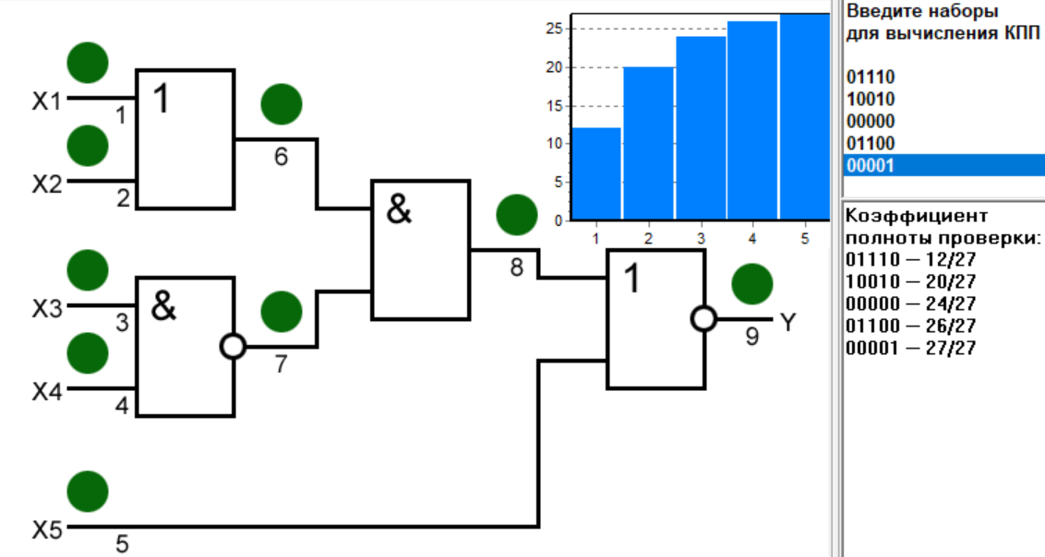
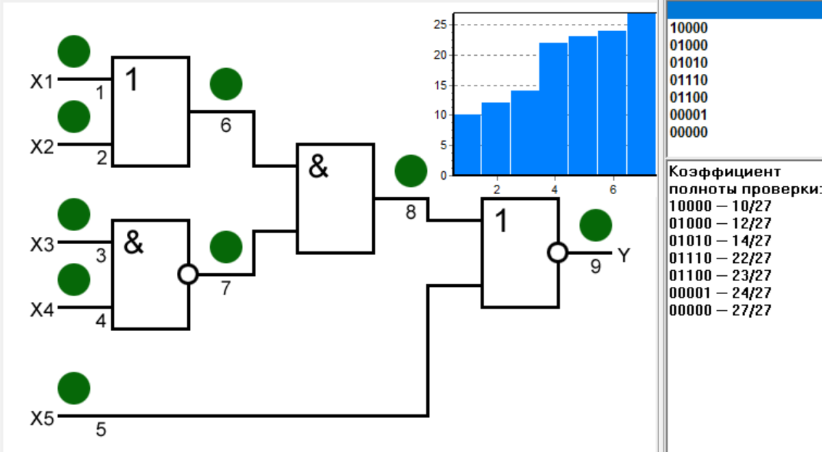
 | Прямая задача моделирования - определять наборы, выявляющие произвольную заданную неисправность |  |  |  |  |  |  |  |  |  |  |  |  |  |  |  |  |  |  | х1 | х2 | х3 | х4 | х5
 |  |  |  |  |  |  |  |  |  |  |  |  |  |  |  |  |  |  | 10 | 1 | 0 | 0 | 0 | 0
 |  |  |  |  |  |  |  |  |  |  |  |  |  |  |  |  |  |  | 11 | 0 | 0 | 0 | 0 | 0
 | Обратная задача моделирования - определять неисправности, выявляемые заданным набором |  |  |  |  |  |  |  |  |  |  |  |  |  |  |  |  |  | 20 | 0 | 1 | 0 | 0 | 0
 |  |  |  |  |  |  |  |  |  |  |  |  |  |  |  |  |  |  | 21 | 0 | 0 | 0 | 0 | 0
 |  |  |  |  |  |  |  |  |  |  |  |  |  |  |  |  |  |  | 30 | 0 | 1 | 1 | 1 | 0
 | ТНФ - таблица функций неисправности |  |  |  |  |  |  |  |  |  |  |  |  |  |  |  |  |  | 31 | 0 | 1 | 0 | 1 | 0
 |  |  |  |  |  |  |  |  |  |  |  |  |  |  |  |  |  |  | 40 | 0 | 1 | 1 | 1 | 0
 | Полный проверяющий тест - тест, выявляющий все одиночные константные неисправности |  |  |  |  |  |  |  |  |  |  |  |  |  |  |  |  |  | 41 | 0 | 1 | 1 | 0 | 0
 |  |  |  |  |  |  |  |  |  |  |  |  |  |  |  |  |  |  | 50 | 0 | 0 | 0 | 0 | 1
 |  |  |  |  |  |  |  |  |  |  |  |  |  |  |  |  |  |  | 51 | 0 | 0 | 0 | 0 | 0

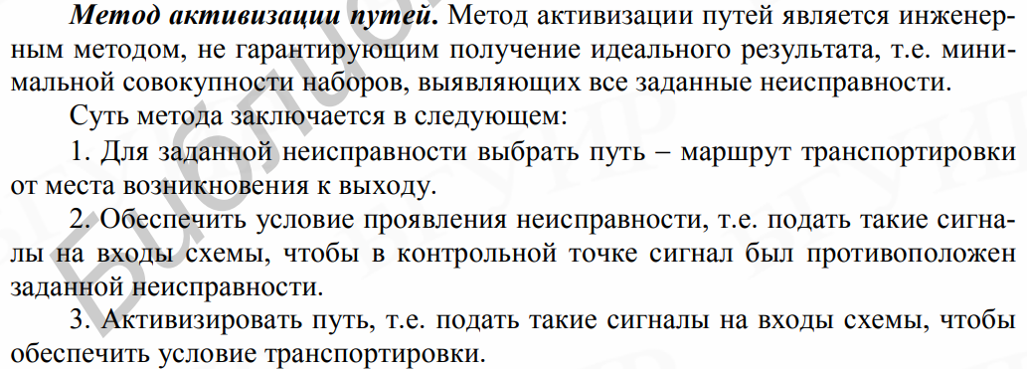

 | x1 | x2 | x3 | x4 | x5 | Y | 10 | 11 | 20 | 21 | 30 | 31 | 40 | 41 | 50 | 51 | 60 | 61 | 70 | 71 | 80 | 81 | 90 | 91 | 100 | 101 | 110 | 111
0 | 0 | 0 | 0 | 0 | 0 | 1 | 1 |  | 1 |  | 1 | 1 | 1 | 1 | 1 | 1 | 1 |  | 1 |  | 1 | 1 | 1 |  | 1 |  |  | 1
1 | 1 | 0 | 0 | 0 | 0 | 0 | 1 |  |  |  |  |  |  |  |  |  |  |  | 1 |  | 1 |  |  |  | 1 |  |  | 1
2 | 0 | 1 | 0 | 0 | 0 | 0 |  |  | 1 |  |  |  |  |  |  |  |  |  | 1 |  | 1 |  |  |  | 1 |  |  | 1
3 | 1 | 1 | 0 | 0 | 0 | 0 |  |  |  |  |  |  |  |  |  |  |  |  | 1 |  | 1 |  |  |  | 1 |  |  | 1
4 | 0 | 0 | 1 | 0 | 0 | 1 | 1 |  | 1 |  | 1 | 1 | 1 | 1 | 1 | 1 | 1 |  | 1 |  | 1 | 1 | 1 |  | 1 |  |  | 1
5 | 1 | 0 | 1 | 0 | 0 | 0 | 1 |  |  |  |  |  |  |  |  |  |  |  | 1 |  | 1 |  |  |  | 1 |  |  | 1
6 | 0 | 1 | 1 | 0 | 0 | 0 |  |  | 1 |  |  |  |  |  |  |  |  |  | 1 |  | 1 |  |  |  | 1 |  |  | 1
7 | 1 | 1 | 1 | 0 | 0 | 0 |  |  |  |  |  |  |  |  |  |  |  |  | 1 |  | 1 |  |  |  | 1 |  |  | 1

8 | 0 | 0 | 0 | 1 | 0 | 1 | 1 |  | 1 |  | 1 | 1 | 1 | 1 | 1 | 1 | 1 |  | 1 |  | 1 | 1 | 1 |  | 1 |  |  | 1
9 | 1 | 0 | 0 | 1 | 0 | 0 | 1 |  |  |  |  |  |  |  |  |  |  |  | 1 |  | 1 |  |  |  | 1 |  |  | 1
10 | 0 | 1 | 0 | 1 | 0 | 0 |  |  | 1 |  |  |  |  |  |  |  |  |  | 1 |  | 1 |  |  |  | 1 |  |  | 1
11 | 1 | 1 | 0 | 1 | 0 | 0 |  |  |  |  |  |  |  |  |  |  |  |  | 1 |  | 1 |  |  |  | 1 |  |  | 1
12 | 0 | 0 | 1 | 1 | 0 | 1 | 1 |  | 1 |  | 1 | 1 | 1 | 1 | 1 | 1 | 1 |  | 1 |  | 1 | 1 | 1 |  | 1 |  |  | 1
13 | 1 | 0 | 1 | 1 | 0 | 0 | 1 |  |  |  |  |  |  |  |  | 1 |  |  | 1 |  | 1 |  |  |  | 1 |  |  | 1
14 | 0 | 1 | 1 | 1 | 0 | 0 |  |  | 1 |  |  |  |  |  |  | 1 |  |  | 1 |  | 1 |  |  |  | 1 |  |  | 1
15 | 1 | 1 | 1 | 1 | 0 | 0 |  |  |  |  |  |  |  |  |  | 1 |  |  | 1 |  | 1 |  |  |  | 1 |  |  | 1

16 | 0 | 0 | 0 | 0 | 1 | 0 |  |  |  |  |  |  |  |  |  |  | 1 |  |  |  |  |  | 1 |  |  |  |  | 1
17 | 1 | 0 | 0 | 0 | 1 | 0 |  |  |  |  |  |  |  |  |  |  |  |  |  |  |  |  |  |  |  |  |  | 1
18 | 0 | 1 | 0 | 0 | 1 | 0 |  |  |  |  |  |  |  |  |  |  |  |  |  |  |  |  |  |  |  |  |  | 1
19 | 1 | 1 | 0 | 0 | 1 | 0 |  |  |  |  |  |  |  |  |  |  |  |  |  |  |  |  |  |  |  |  |  | 1
20 | 0 | 0 | 1 | 0 | 1 | 0 |  |  |  |  |  |  |  |  |  |  | 1 |  |  |  |  |  | 1 |  |  |  |  | 1
21 | 1 | 0 | 1 | 0 | 1 | 0 |  |  |  |  |  |  |  |  |  |  |  |  |  |  |  |  |  |  |  |  |  | 1
22 | 0 | 1 | 1 | 0 | 1 | 0 |  |  |  |  |  |  |  |  |  |  |  |  |  |  |  |  |  |  |  |  |  | 1
23 | 1 | 1 | 1 | 0 | 1 | 0 |  |  |  |  |  |  |  |  |  |  |  |  |  |  |  |  |  |  |  |  |  | 1

24 | 0 | 0 | 0 | 1 | 1 | 0 |  |  |  |  |  |  |  |  |  |  | 1 |  |  |  |  |  | 1 |  |  |  |  | 1
25 | 1 | 0 | 0 | 1 | 1 | 0 |  |  |  |  |  |  |  |  |  |  |  |  |  |  |  |  |  |  |  |  |  | 1
26 | 0 | 1 | 0 | 1 | 1 | 0 |  |  |  |  |  |  |  |  |  |  |  |  |  |  |  |  |  |  |  |  |  | 1
27 | 1 | 1 | 0 | 1 | 1 | 0 |  |  |  |  |  |  |  |  |  |  |  |  |  |  |  |  |  |  |  |  |  | 1
28 | 0 | 0 | 1 | 1 | 1 | 0 |  |  |  |  |  |  |  |  |  |  | 1 |  |  |  |  |  | 1 |  |  |  |  | 1
29 | 1 | 0 | 1 | 1 | 1 | 0 |  |  |  |  |  |  |  |  |  |  |  |  |  |  |  |  | 1 |  |  |  |  | 1
30 | 0 | 1 | 1 | 1 | 1 | 0 |  |  |  |  |  |  |  |  |  |  |  |  |  |  |  |  | 1 |  |  |  |  | 1
31 | 1 | 1 | 1 | 1 | 1 | 0 |  |  |  |  |  |  |  |  |  |  |  |  |  |  |  |  | 1 |  |  |  |  | 1

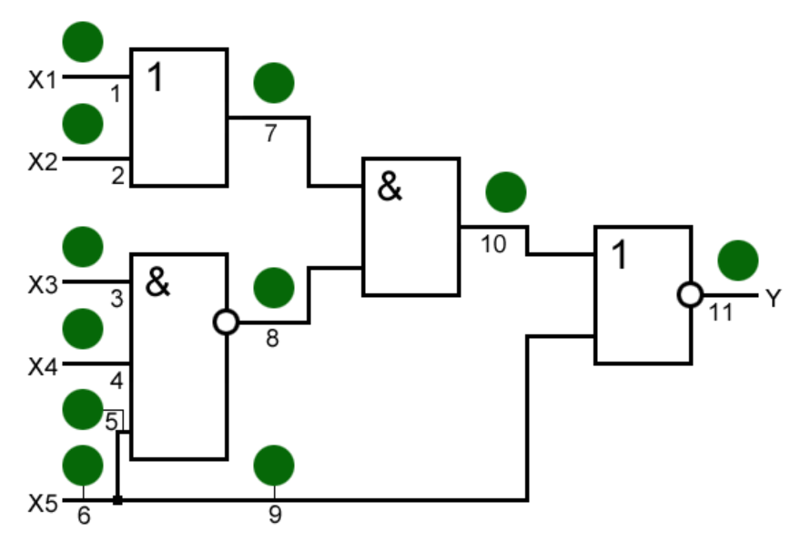

 |  |  |  |  |  |  |  |  |  |  |  |  | Логическая избыточность: Если схема имеет избыточность, то неисправность одного элемента может не влиять на общий результат, так как другие элементы могут выполнять его функции.

